申込書
第6753回 QCサークル改善事例発表大会 聴講申込書
申し込み締切日：2026年 9月 28日（月）

 | 開催日
 | 2026年10月16日(金) 13:00～16:00 (受付12:30～13:00) |  |  |  |  | [ 会場周辺マップ ]
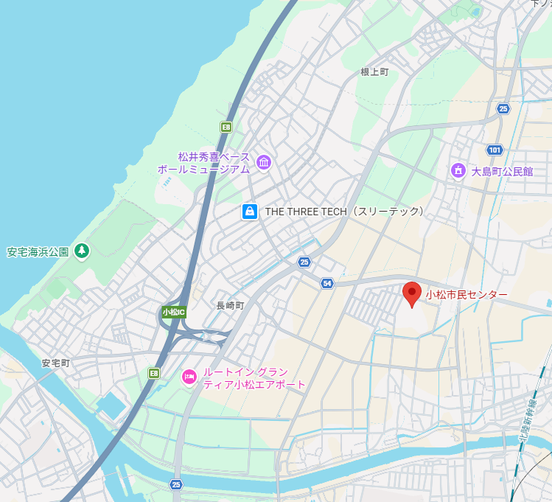
 | 発表会場
 | 小松市民センター 大ホール
 | 〒923-0001 石川県小松市大島町丙42番地3


 | 参加方法
 | 発表会場での聴講となります。
 | 聴講者は、会場人数上限125名に達した時点で〆切となります。

 | 聴講料
 | 幹事・会員会社：3,850円(税込)/人
 | 一般会社 ：4,400円(税込)/人

 | 左記の青枠内部分の記入をお願いいたします。

№ | 聴講者氏名 | ふりがな |  | 連絡担当者 | 会 社 名 ：
例 | ▲▲ 太郎 | さんかく たろう |  |  | 所属・役職 ：
1 |  |  |  |  | 氏 名 ：
2 |  |  |  |  | 〒 ：
3 |  |  |  |  | 住 所 ：
4 |  |  |  |  | ＴＥＬ ：
5 |  |  |  |  | メールアドレス：
6
7
8
9
10

聴講料（現地聴講） |  |  | 円（税込） × |  |  | 人 = | 円 | （税込）
※聴講者は、1社上限10名までとさせていただきます。
※お申し込み後に請求書を送付いたしますので、お支払い要領の詳細につきましては請求書をご参照ください。
※参加費振込後のキャンセルにつきましては、払い戻しは致しかねますので、あらかじめご了承ください。

【お申し込み ・ お問い合わせ先】
ＱＣサークル北陸支部石川地区 事務局
東亜電機工業株式会社 番匠(ばんしょう) 宛
〒923-8520 石川県石川県小松市国府台5-3
TEL ：0761-47-3707
E-mail ：tqm1@toa-ele.co.jp
※メールのみの受付となりますのでご注意願います。

